Sheet1
ex13 | u4 del libro

 |  | dieño | # | probabilidad | frecuencia relativa
 |  | 1 | 5 | 0.2 | 0.05
 |  | 2 | 15 | 0.2 | 0.15
 |  | 3 | 30 | 0.2 | 0.3
 |  | 4 | 40 | 0.2 | 0.4
 |  | 5 | 10 | 0.2 | 0.1
 |  | total | 100 | 1 | 1

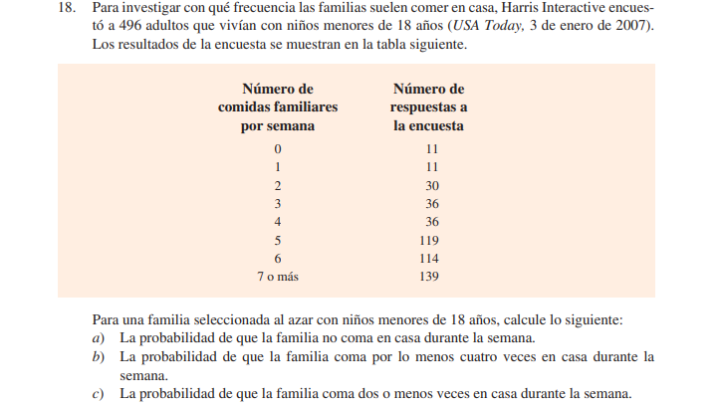
 |  |  |  |  |  |  |  |  |  |  | frecuencia relativa
 |  |  |  |  |  |  |  | no de comidas | respuestas |  | probabilidad
 |  |  |  |  |  |  |  | 0 | 11 |  | 0.02217741935
 |  |  |  |  |  |  |  | 1 | 11 |  | 0.02217741935
 |  |  |  |  |  |  |  | 2 | 30 |  | 0.06048387097
 |  |  |  |  |  |  |  | 3 | 36 |  | 0.07258064516
 |  |  |  |  |  |  |  | 4 | 36 |  | 0.07258064516
 |  |  |  |  |  |  |  | 5 | 119 |  | 0.2399193548
 |  |  |  |  |  |  |  | 6 | 114 |  | 0.2298387097
 |  |  |  |  |  |  |  | 7 o mas | 139 |  | 0.2802419355
 |  |  |  |  |  |  |  | total | 496 |  | 1

 |  |  |  |  |  |  |  | a) | b) |  | c)
 |  |  |  |  |  |  |  | 0.02217741935 | 0.8225806452 |  | 0.1048387097

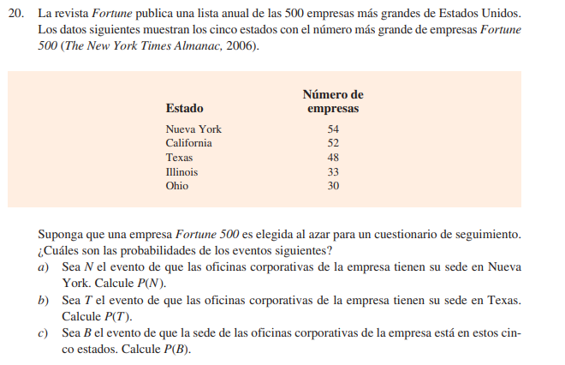
 |  |  |  |  |  |  | ESTADO | NO. EMPRESAS | A)
 |  |  |  |  |  |  | NY | 54 | 0.108
 |  |  |  |  |  |  | CA | 52 | B)
 |  |  |  |  |  |  | TX | 48 | 0.096
 |  |  |  |  |  |  | IL | 33
 |  |  |  |  |  |  | OH | 30 | C)
 |  |  |  |  |  |  | TOTAL | 217 | 0.434
 |  |  |  |  |  |  | N= | 500
 |  |  |  |  |  |  |  | 283

 |  |  |  |  |  |  | c.varianza
 |  |  |  |  |  |  | 0.8610544815 |  | 5.715126129 | 32.66266667
 |  |  |  |  |  |  |  | 5.715126129

 |  |  |  |  |  |  | 37.93333333 | 43.9 | 29.8 |  | 14.1

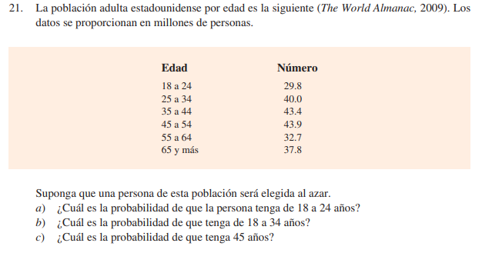
 |  |  |  |  |  |  | EDAD | NUMERO
 |  |  |  |  |  |  | 18 A 24 | 29.8 | 0.1309314587
 |  |  |  |  |  |  | 25 A 34 | 40 | 0.1757469244
 |  |  |  |  |  |  | 35 A 44 | 43.4 | 0.190685413
 |  |  |  |  |  |  | 45 A 54 | 43.9 | 0.1928822496 |  | 0.1 | 4.39
 |  |  |  |  |  |  | 55 A 64 | 32.7 | 0.1436731107
 |  |  |  |  |  |  | 65 Y MAS | 37.8 | 0.1660808436
 |  |  |  |  |  |  | TOTAL | 227.6 | 1

 |  |  |  |  |  |  |  | A) | B) |  | C)
 |  |  |  |  |  |  |  | 0.1309314587 | 0.3066783831 |  | 0.01928822496

 |  |  |  |  |  | 43.9 |  | 43.525

 |  |  |  |  | -0.616784288

